1-2 グラフ
 | 男 | 女
令和7年 | 190555 | 208572
令和6年 | 191526 | 209411
令和5年 | 192475 | 209925
令和4年 | 193407 | 210897
令和3年 | 194868 | 212519
令和2年 | 195400 | 213404
平成31年 （令和元年） | 195896 | 214004
平成30年 | 196818 | 214736
平成29年 | 197506 | 215605
平成28年 | 197903 | 216092
平成27年 | 198650 | 216870
平成26年 | 199106 | 217519
平成25年 | 199898 | 218492
平成24年 | 200415 | 219067
平成23年 | 200655 | 219530
平成22年 | 201134 | 220195
平成21年 | 201370 | 220691
平成20年 | 201809 | 221385
平成19年 | 201858 | 221652
平成18年 | 201842 | 221607
世帯数

186,873

185,060

183,288

182,894

181,244

179,597

178,235

176,762

175,357

174,377

173,172

172,430

171,538

170,173

169,270

168,187

167,055

165,768

163,980

158,854
（世帯）

1-3 グラフ
歳入
市税 | 34.8 | 35.8
地方譲与税 | 0.6 | 0.6
地方消費税交付金 | 5.8 | 5.3
地方交付税 | 8.2 | 5.2
使用料及び手数料 | 1.4 | 1.8
国庫支出金 | 18 | 16.2
県支出金 | 7.3 | 6.3
繰入金 | 2.8 | 1.9
諸収入 | 10.9 | 14
市債 | 6.5 | 9
その他 | 3.7 | 3.9

歳出
総務費 | 5.8
民生費 | 37.3
衛生費 | 6.8
商工費 | 12.6
土木費 | 7.9
教育費 | 7.6
公債費 | 7.7
その他 | 14.3

1-4 グラフ
［ 市税 ］
市民税 | 44.8
固定資産税 | 39.3
都市計画税 | 8.4
市たばこ税 | 3.5
その他 | 4

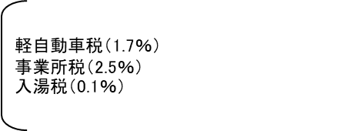

軽自動車税（1.6％）
事業所税（2.3％）
入湯税（0.1％）

市 民 税
（44.2％）

固定資産税
（39.7％）

